説明
全社用_寸法検査の説明

 | ■レポートの用途
 |  | ラインごとの稼働状況や生産数を確認するためのレポート

 | ■画面一覧
 |  | No | 画面名称
 |  | 1 | 各項目Xbar-R管理図
 |  | 2 | 各項目ヒストグラム

①最終データ更新日時
 | ■画面説明
 |  | 全ライン_稼働状況
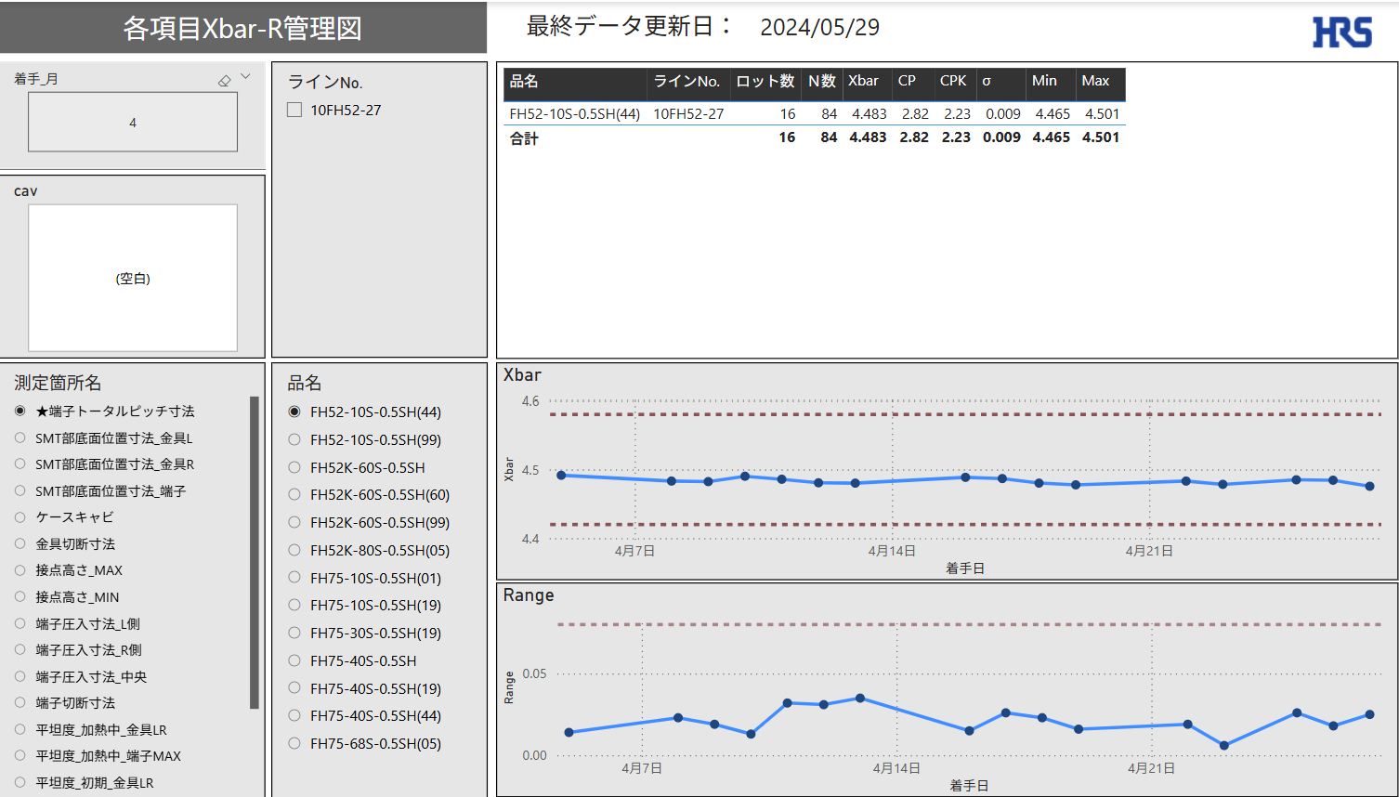
②月

⑥品名詳細データ

③cav
⑦Xbar

④測定箇所名

⑤品名
⑧Range

 |  |  | No | 名称 | 説明
 |  |  | 1 | 最終データ更新日時 | 最後に連携されたログの日時を表示
 |  |  | 2 | 月 | 選択した月で稼働状況を抽出可能
 |  |  | 3 | cav | 選択したcavで稼働状況を抽出可能
 |  |  | 4 | 測定箇所名 | 選択した測定箇所名で他レポートを抽出可能（単一選択）
 |  |  | 5 | 品名 | 選択した品名で他レポートを抽出可能（単一選択）
 |  |  | 6 | 品名詳細データ | 品名詳細データを表示
 |  |  | 7 | Xbar | 測定箇所名/品名ごとのXbarを表示
 |  |  | 8 | Range | 測定箇所名/品名ごとのRangeを表示
①最終データ更新日時
 |  | 全ライン_生産数/計画数
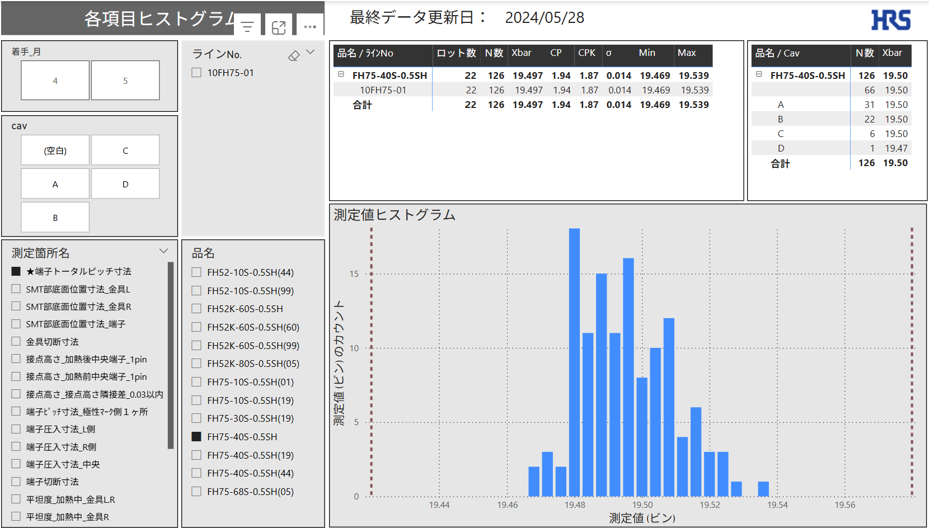

②着手_月

⑥品名/ラインNo詳細データ
⑦品名/cav詳細データ
③cav

④測定箇所名

⑧測定値ヒストグラム
⑤品名

 |  |  | No | 名称 | 説明
 |  |  | 1 | 最終データ更新日時 | 最後に連携されたログの日時を表示
 |  |  | 2 | 着手_月 | 選択した月で稼働状況を抽出可能
 |  |  | 3 | cav | 選択したcavで稼働状況を抽出可能
 |  |  | 4 | 測定箇所名 | 選択した測定箇所名で他レポートを抽出可能
 |  |  | 5 | 品名 | 選択した品名で他レポートを抽出可能
 |  |  | 6 | 品名/ラインNo詳細データ | 品名/ラインNo詳細データを表示
 |  |  | 7 | 品名/cav詳細データ | 品名/cav詳細データを表示
 |  |  | 8 | 測定値ヒストグラム | 測定箇所名/品名ごとの測定値ヒストグラムを表示

 | ■特記事項

全体概要
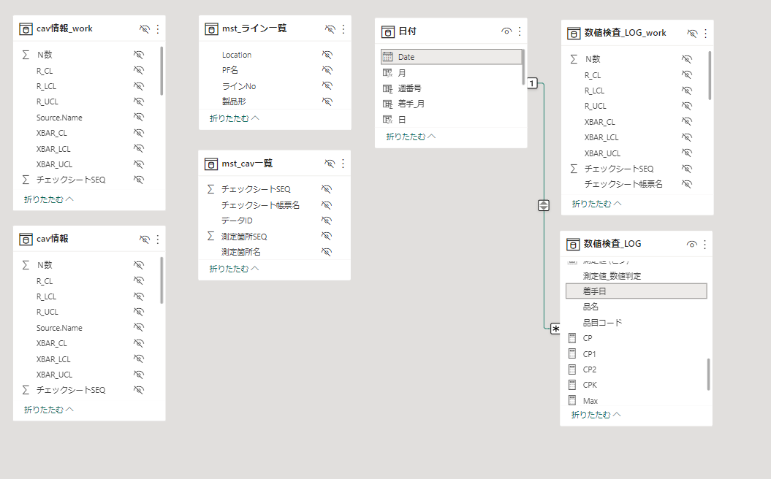
全体概要
 | ◆全体概要図
 |  | PowerQuery
１．マスタ取り込み
２．cav情報作成
３．数値検査_LOG作成
ライン一覧マスタ
cav情報マスタ
測定値.xlsx
測定値.xlsx

処理１．検査タイプがNullは除外
処理２．測定値が数値のもののみにフィルタ
取り込み
取り込み
TB化
TB化

M1
M2
M2
T3
T2
mst_ライン一覧
mst_cav一覧
cav情報_work
T1
mst_cav一覧
数値検査_LOG
_work
cav情報

追加
追加
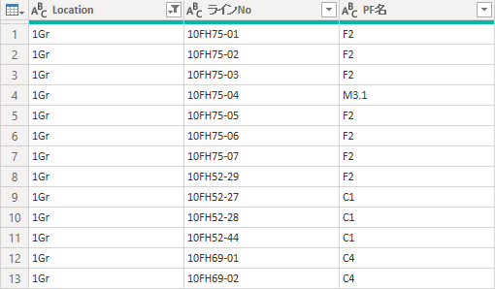

Inner Join
cav情報のみのレコードにする
Left Join
「cav情報.測定値」を付与する

T2
M1
cav情報
数値検査_LOG
mst_ライン一覧

追加

Left Join
「mst_ライン一覧.製品形」を付与する

 |  | DAX、メジャー

数値検査_LOG
T4
 |  |  | 分類 | 名称
 |  |  | メジャー | CP
 |  |  |  | CP1
追加
 |  |  |  | CP2
 |  |  |  | CPK
 |  |  |  | Max
 |  |  |  | Min
 |  |  |  | Range
 |  |  |  | Xbar
 |  |  |  | σ

 | ◆リレーション

